fig1
1. Nombre annuel de mis en cause pour usage et trafic de stupéfiants
Mis en cause pour usage de stupéfiants

Mis en cause pour trafic de stupéfiants

Lecture : En 2021, 220 300 personnes sont mises en cause pour usage de stupéfiants.
Champ : France.
Sources : SSMSI, base des mis en cause pour crimes et délits enregistrés par la police et la gendarmerie de 2016 à 2021.

Année d'élucidation | Usage de stupéfiants | Trafic de stupéfiants
2016 | 182,400 | 40,700
2017 | 188,800 | 43,900
2018 | 186,800 | 45,400
2019 | 177,300 | 47,000
2020 | 160,600 | 41,200
2021 | 220,300 | 46,700

fig2
2. Mis en cause pour usage et trafic de stupéfiants, évolution annuelle (en %)
 | Usage de stupéfiants | Trafic de stupéfiants
2017 | +3 | +8
2018 | --1 | +3
2019 | --5 | +4
2020 | --9 | --12
2021 | +37 | +13

Lecture : En 2019, le nombre de mis en cause pour trafic de stupéfiants a augmenté de 4 %.
Champ : France.
Sources : SSMSI, base des mis en cause pour crimes et délits enregistrés par la police et la gendarmerie de 2016 à 2021.

Année d'élucidation | Usage de stupéfiants | Trafic de stupéfiants
2017 | +3 | +8
2018 | --1 | +3
2019 | --5 | +4
2020 | --9 | --12
2021 | +37 | +13

fig3
3. Évolution du nombre trimestriel de mis en cause pour usage et trafic de stupéfiants, série CVS-CJO* (en base 100)

*Données corrigées des variations saisonnières et des effets de jours ouvrables (CVS-CJO), voir définitions.
Champ : France.
Sources : SSMSI, base des mis en cause pour crimes et délits enregistrés par la police et la gendarmerie de 2016 à 2021.

Année d'élucidation | Trimestre d'élucidation | Usage de stupéfiants | Trafic de stupéfiants | Usage de stupéfiants (base 100) | Trafic de stupéfiants (base 100)
2016 | 1 | 48,900 | 10,600 | 100.0 | 100.0
 | 2 | 46,000 | 10,100 | 94.1 | 95.3
 | 3 | 44,400 | 10,300 | 90.8 | 97.2
 | 4 | 43,100 | 10,000 | 88.1 | 94.3
2017 | 1 | 45,300 | 10,600 | 92.6 | 100.0
 | 2 | 46,500 | 10,800 | 95.1 | 101.9
 | 3 | 48,800 | 11,600 | 99.8 | 109.4
 | 4 | 49,600 | 11,500 | 101.4 | 108.5
2018 | 1 | 47,400 | 11,300 | 96.9 | 106.6
 | 2 | 46,900 | 11,400 | 95.9 | 107.5
 | 3 | 47,500 | 11,400 | 97.1 | 107.5
 | 4 | 45,500 | 11,700 | 93.0 | 110.4
2019 | 1 | 44,600 | 11,500 | 91.2 | 108.5
 | 2 | 45,300 | 11,800 | 92.6 | 111.3
 | 3 | 44,600 | 11,900 | 91.2 | 112.3
 | 4 | 43,700 | 12,200 | 89.4 | 115.1
2020 | 1 | 37,200 | 10,600 | 76.1 | 100.0
 | 2 | 29,300 | 8,300 | 59.9 | 78.3
 | 3 | 41,700 | 10,900 | 85.3 | 102.8
 | 4 | 53,100 | 11,600 | 108.6 | 109.4
2021 | 1 | 55,700 | 11,800 | 113.9 | 111.3
 | 2 | 54,900 | 11,900 | 112.3 | 112.3
Vols sans violence contre des personnes: série brute
 | 1 | 1
 | 3 | 56,100 | 11,800 | 114.7 | 111.3
 | 4 | 54,100 | 11,500 | 110.6 | 108.5

fig4
4. Nombre de mis en cause pour usage de stupéfiants pour 1 000 habitants en 2021, par taille d'unité urbaine
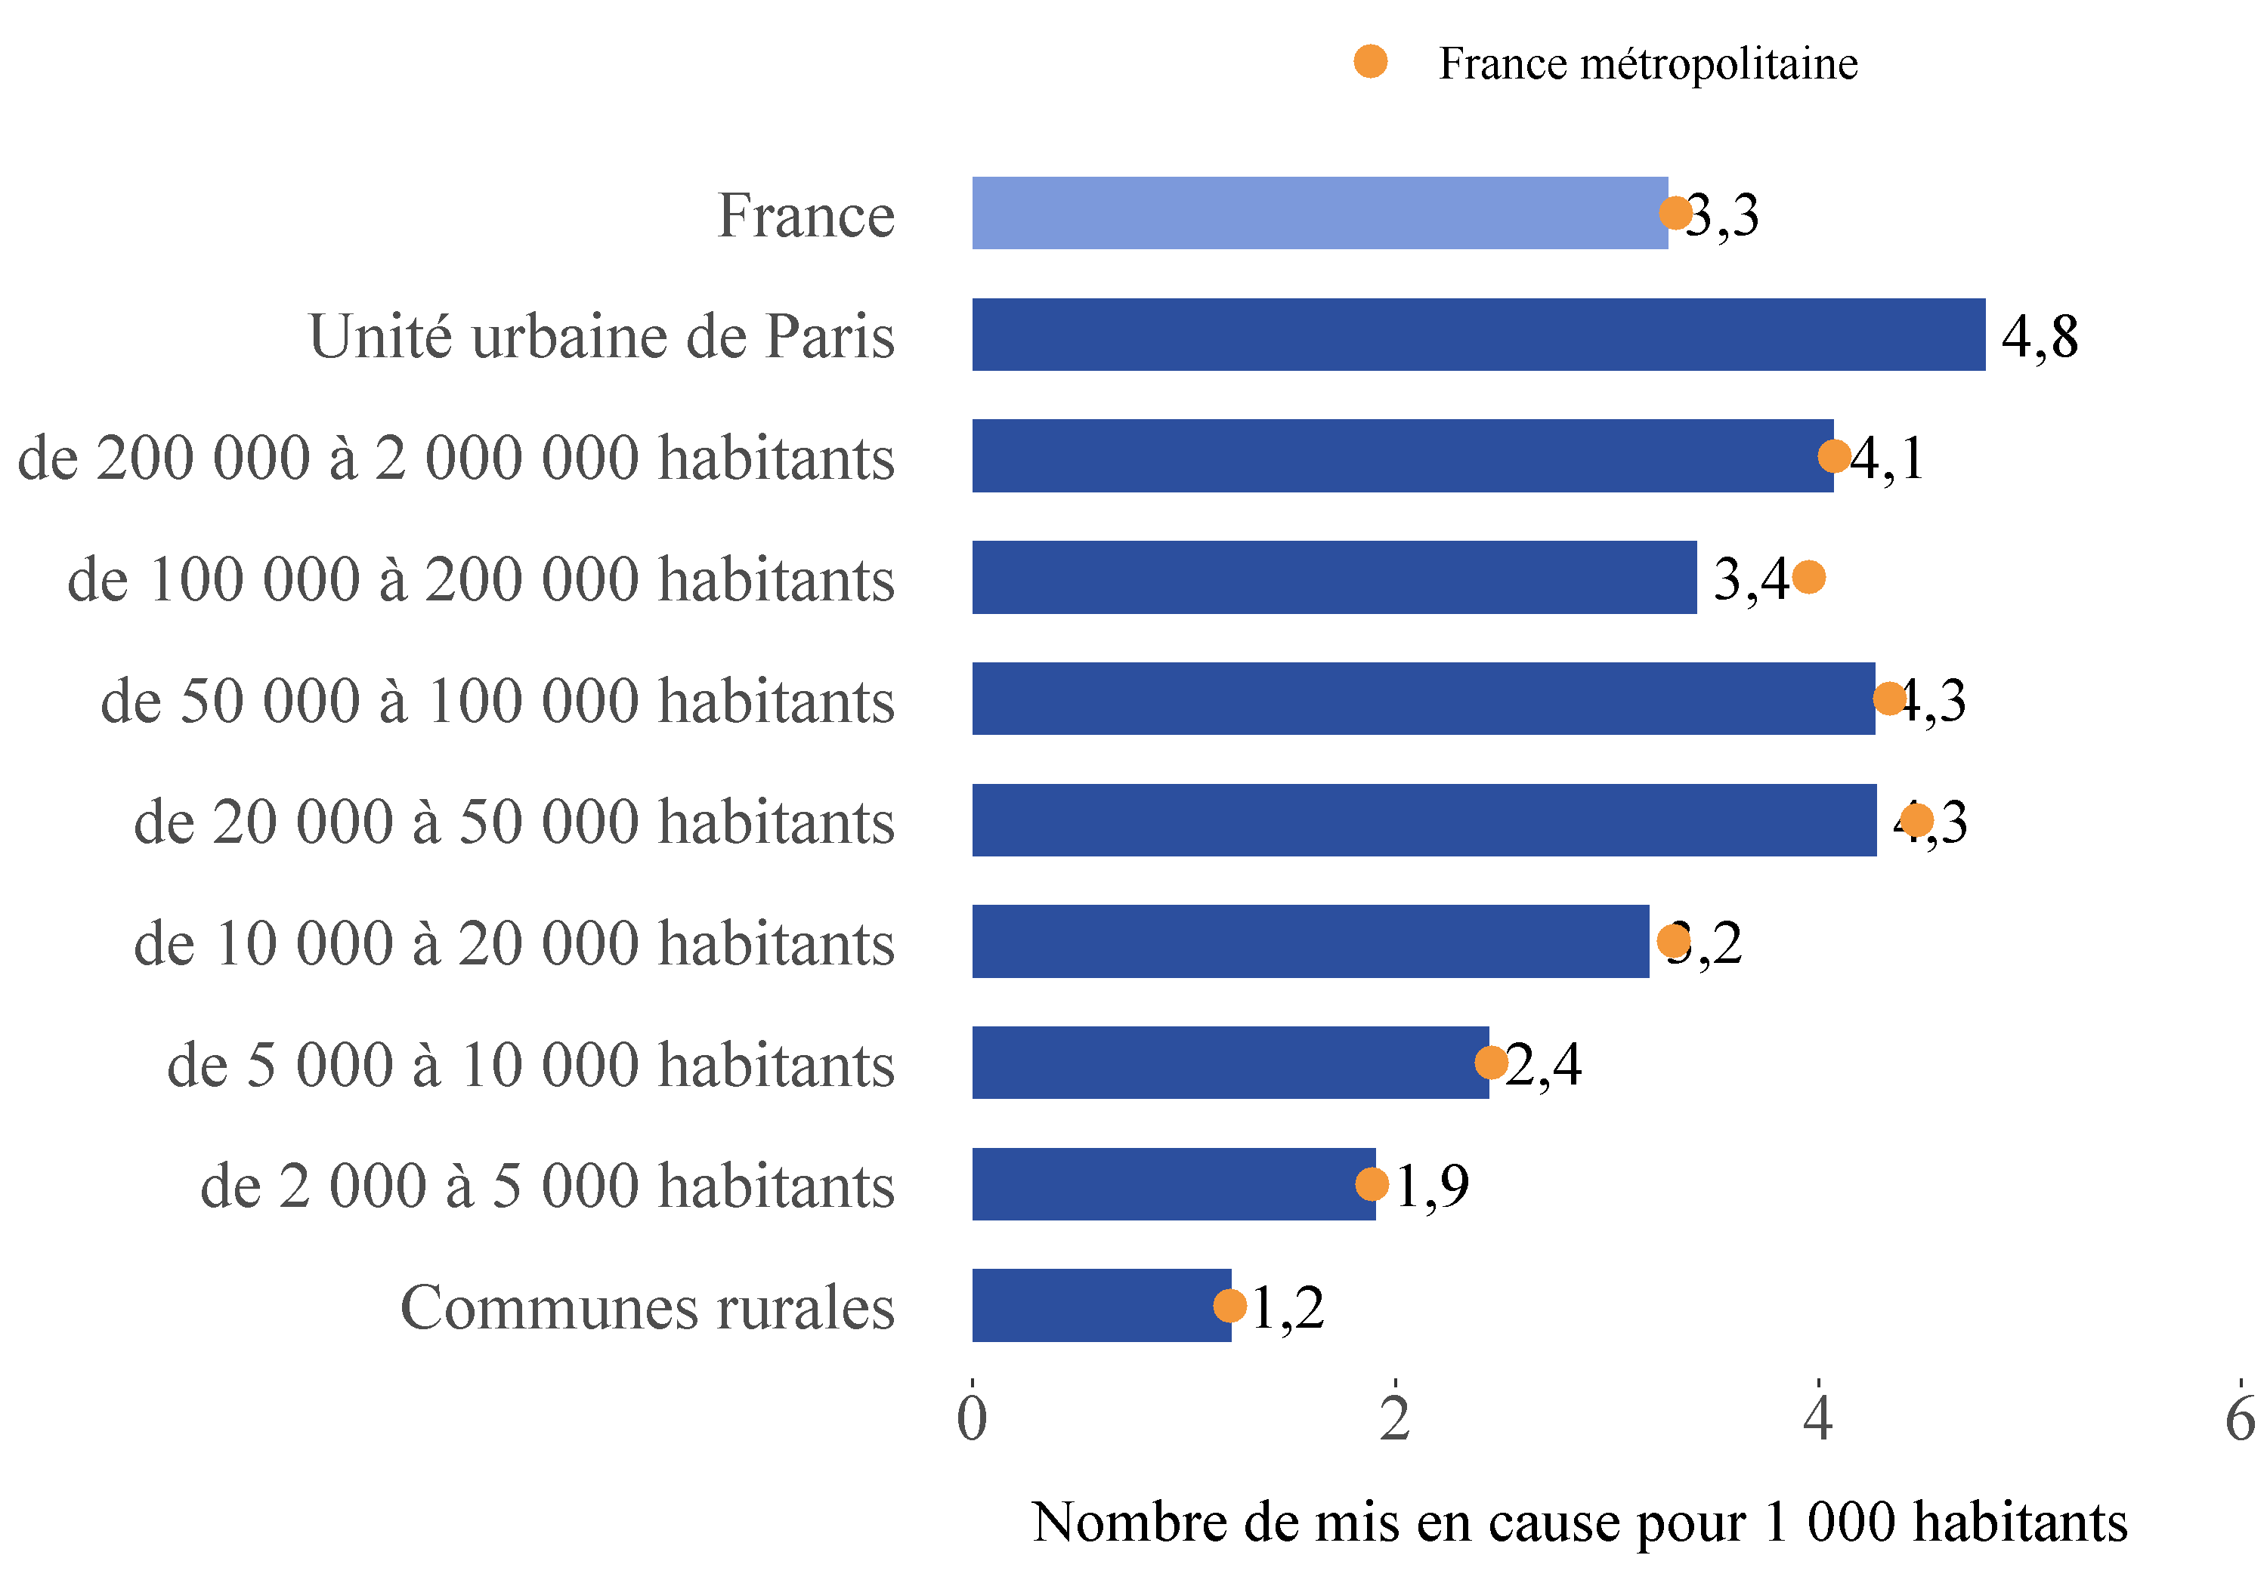

Lecture : dans les unités urbaines de France métropolitaine recensant entre 100 000 et 200 000 habitants, 4,0 personnes pour 1 000 habitants ont été mises en cause pour usage de stupéfiants en 2021 (point jaune), alors que sur l’ensemble des unités urbaines de même taille en France, ce taux est de 3,4 ‰ (barre bleue).

Champ : France.
Sources : SSMSI, base des mis en cause pour crimes et délits enregistrés par la police et la gendarmerie en 2021 ; Insee, recensement de la population 2018.

Taille d'unité urbaine | Taux pour 1 000 habitants en 2021 | Taux pour 1 000 habitants moyen sur la période 2019-2021
Communes rurales | 1.2 | 1.2
de 2 000 à 5 000 habitants | 1.9 | 1.8
de 5 000 à 10 000 habitants | 2.4 | 2.3
de 10 000 à 20 000 habitants | 3.2 | 2.9
de 20 000 à 50 000 habitants | 4.3 | 3.8
de 50 000 à 100 000 habitants | 4.3 | 3.6
de 100 000 à 200 000 habitants | 3.4 | 3
de 200 000 à 2 000 000 habitants | 4.1 | 3.2
Unité urbaine de Paris | 4.8 | 4
France entière | 3.3 | 2.8

fig5
5. Nombre de mis en cause pour usage de stupéfiants pour 1 000 habitants par département de commission en 2021
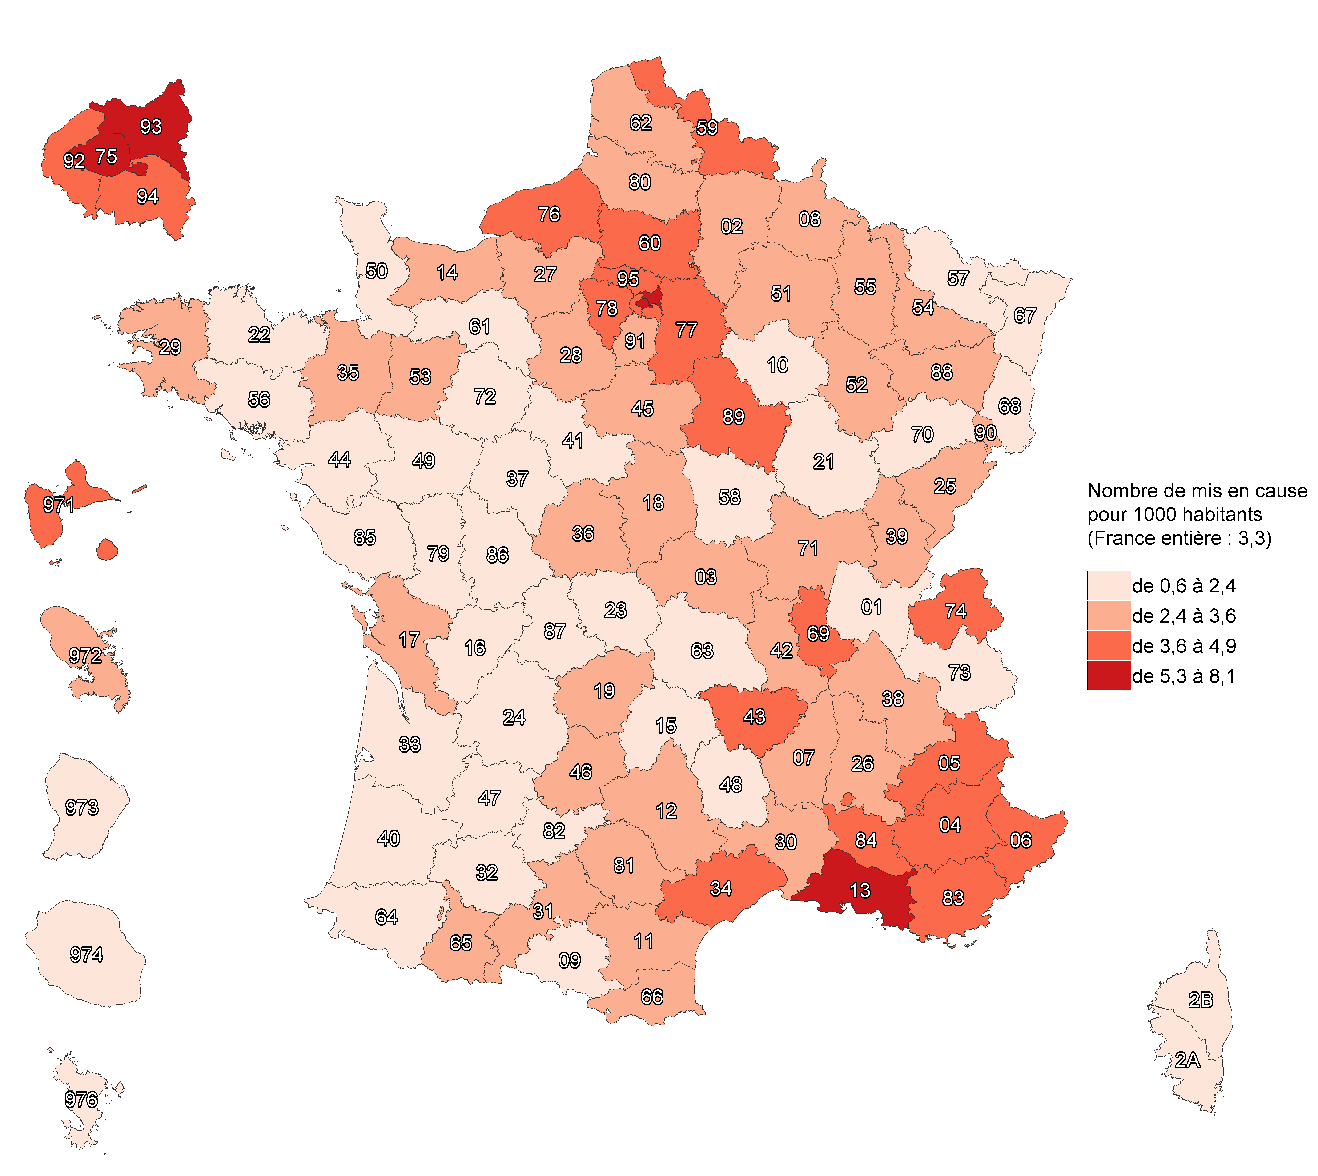

Champ : France.
Sources : SSMSI, base des mis en cause pour crimes et délits enregistrés par la police et la gendarmerie en 2021 ; Insee, recensement de la population 2018.

Numéro de département | Libellé de département | Taux pour 1 000 habitants en 2021 | Taux pour 1 000 habitants moyen sur la période 2019-2021
1 | Ain | 1.9 | 1.9
2 | Aisne | 2.5 | 2.3
3 | Allier | 2.9 | 2.5
4 | Alpes-de-Haute-Provence | 4.1 | 4.3
5 | Hautes-Alpes | 4.5 | 4.6
6 | Alpes-Maritimes | 4.5 | 3.6
7 | Ardèche | 3.2 | 2.8
8 | Ardennes | 2.7 | 2.7
9 | Ariège | 1.9 | 1.9
10 | Aube | 1.6 | 1.9
11 | Aude | 2.4 | 2.2
12 | Aveyron | 2.8 | 2.3
13 | Bouches-du-Rhône | 8.1 | 4.7
14 | Calvados | 3.5 | 2.7
15 | Cantal | 2 | 1.6
16 | Charente | 2.3 | 1.9
17 | Charente-Maritime | 2.9 | 3
18 | Cher | 3.2 | 2.4
19 | Corrèze | 3.3 | 3.1
21 | Côte-d'Or | 2.4 | 2.2
22 | Côtes-d'Armor | 1.8 | 1.7
23 | Creuse | 1.3 | 1.6
24 | Dordogne | 1.4 | 1.5
25 | Doubs | 2.9 | 2.5
26 | Drôme | 2.9 | 2.6
27 | Eure | 2.6 | 2.2
28 | Eure-et-Loir | 2.5 | 2.3
29 | Finistère | 2.7 | 2.5
2A | Corse-du-Sud | 2.4 | 2
2B | Haute-Corse | 1.8 | 1.9
30 | Gard | 2.4 | 2
31 | Haute-Garonne | 2.4 | 1.9
32 | Gers | 2 | 1.9
33 | Gironde | 2.2 | 1.9
34 | Hérault | 4.2 | 3.4
35 | Ille-et-Vilaine | 2.7 | 2.2
36 | Indre | 3.2 | 2.4
37 | Indre-et-Loire | 1.7 | 1.4
38 | Isère | 3.4 | 2.7
39 | Jura | 2.4 | 2.3
40 | Landes | 1.9 | 1.8
41 | Loir-et-Cher | 1.9 | 2.1
42 | Loire | 3.4 | 2.6
43 | Haute-Loire | 4.2 | 4
44 | Loire-Atlantique | 1.8 | 1.8
45 | Loiret | 3.1 | 2.5
46 | Lot | 2.7 | 2.7
47 | Lot-et-Garonne | 1.6 | 1.5
48 | Lozère | 1.7 | 2
49 | Maine-et-Loire | 1.7 | 1.5
50 | Manche | 1.8 | 1.7
51 | Marne | 3.1 | 2.7
52 | Haute-Marne | 3.4 | 3.4
53 | Mayenne | 2.8 | 2.6
54 | Meurthe-et-Moselle | 2.9 | 2.5
55 | Meuse | 2.8 | 2.8
56 | Morbihan | 2.1 | 1.8
57 | Moselle | 1.9 | 1.9
58 | Nièvre | 2 | 1.9
59 | Nord | 3.8 | 3.4
60 | Oise | 4.6 | 3.1
61 | Orne | 2.4 | 1.9
62 | Pas-de-Calais | 3.3 | 2.8
63 | Puy-de-Dôme | 1.8 | 1.6
64 | Pyrénées-Atlantiques | 2.2 | 1.8
65 | Hautes-Pyrénées | 2.8 | 2.6
66 | Pyrénées-Orientales | 3.5 | 2.5
67 | Bas-Rhin | 1.6 | 1.5
68 | Haut-Rhin | 2.1 | 1.8
69 | Rhône | 3.7 | 3.3
70 | Haute-Saône | 1.5 | 1.6
71 | Saône-et-Loire | 3.6 | 2.6
72 | Sarthe | 1.4 | 1.5
73 | Savoie | 2.1 | 2.3
74 | Haute-Savoie | 4.3 | 4.1
75 | Paris | 5.3 | 4.4
76 | Seine-Maritime | 3.6 | 2.6
77 | Seine-et-Marne | 4.8 | 4
78 | Yvelines | 3.7 | 3.6
79 | Deux-Sèvres | 1.4 | 1.4
80 | Somme | 2.9 | 3
81 | Tarn | 2.5 | 1.9
82 | Tarn-et-Garonne | 1.8 | 1.8
83 | Var | 4.1 | 3.8
84 | Vaucluse | 4 | 3.4
85 | Vendée | 1.5 | 1.5
86 | Vienne | 2.1 | 2.2
87 | Haute-Vienne | 2.3 | 1.8
88 | Vosges | 2.8 | 2.6
89 | Yonne | 4.9 | 3.9
90 | Territoire de Belfort | 3.1 | 2.7
91 | Essonne | 3.1 | 2.9
92 | Hauts-de-Seine | 3.7 | 2.7
93 | Seine-Saint-Denis | 7.2 | 6
94 | Val-de-Marne | 4.2 | 3.7
95 | Val-d'Oise | 4.8 | 3.9
971 | Guadeloupe | 3.7 | 3.5
972 | Martinique | 3.4 | 3
973 | Guyane | 1.3 | 1.1
974 | La Réunion | 1.7 | 1.8
976 | Mayotte | 0.6 | 0.5
NA | France entière | 3.3 | 2.8

fig6
6. Évolution du nombre de mis en cause pour usage de stupéfiants entre 2020 et 2021, par département de commission
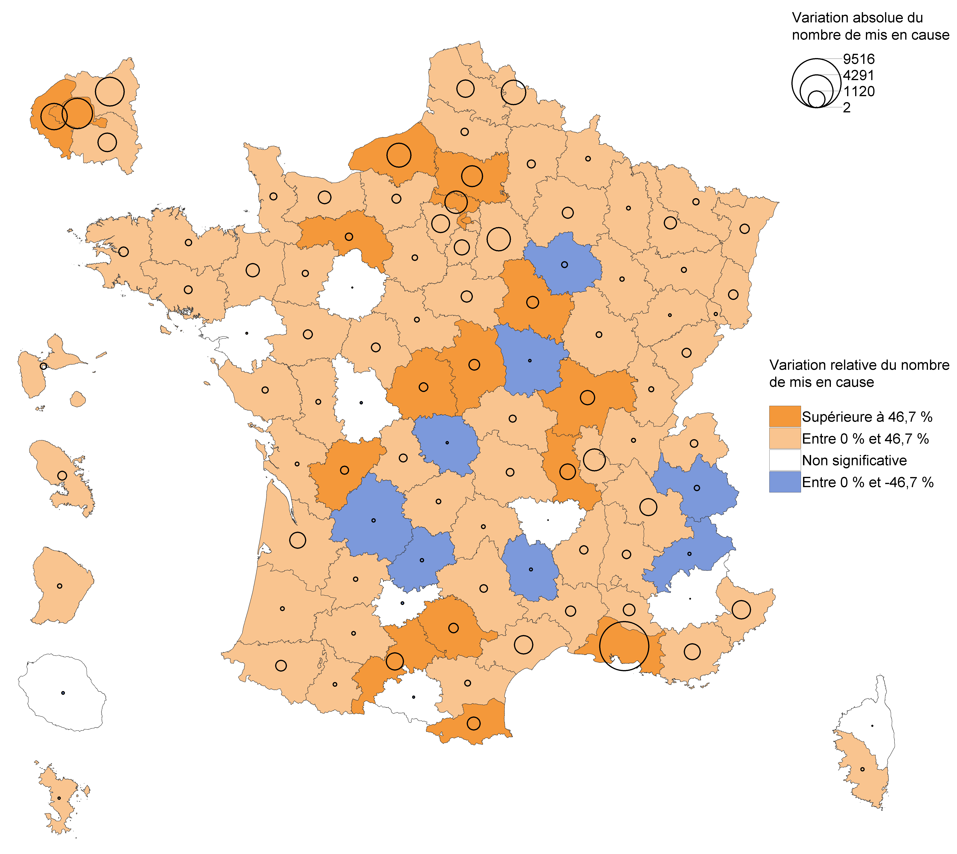

Lecture : en 2021, le nombre de mis en cause pour usage de stupéfiants a fortement augmenté en Charente par rapport à 2020. Dans le Tarn-et-Garonne, ce nombre a diminué mais avec une ampleur trop faible pour que cette évolution soit considérée comme statistiquement significative (voir Sources et Méthodes pour davantage d’informations).

Champ : France.
Sources : SSMSI, base des mis en cause pour crimes et délits enregistrés par la police et la gendarmerie en 2021.

Numéro de département | Libellé de département | Nombre de mis en cause en 2020 | Nombre de mis en cause en 2021 | Évolution du nombre de mis en cause entre 2020 et 2021
1 | Ain | 1174 | 1238 | 5.5
2 | Aisne | 1085 | 1354 | 24.8
3 | Allier | 778 | 984 | 26.5
4 | Alpes-de-Haute-Provence | 683 | 680 | -0.4
5 | Hautes-Alpes | 679 | 639 | -5.9
6 | Alpes-Maritimes | 3566 | 4893 | 37.2
7 | Ardèche | 786 | 1060 | 34.9
8 | Ardennes | 652 | 739 | 13.3
9 | Ariège | 318 | 298 | -6.3
10 | Aube | 643 | 503 | -21.8
11 | Aude | 751 | 890 | 18.5
12 | Aveyron | 544 | 776 | 42.6
13 | Bouches-du-Rhône | 6964 | 16480 | 136.6
14 | Calvados | 1768 | 2411 | 36.4
15 | Cantal | 230 | 291 | 26.5
16 | Charente | 535 | 801 | 49.7
17 | Charente-Maritime | 1792 | 1853 | 3.4
18 | Cher | 506 | 962 | 90.1
19 | Corrèze | 704 | 793 | 12.6
21 | Côte-d'Or | 1139 | 1272 | 11.7
22 | Côtes-d'Armor | 947 | 1109 | 17.1
23 | Creuse | 176 | 154 | -12.5
24 | Dordogne | 634 | 590 | -6.9
25 | Doubs | 1225 | 1548 | 26.4
26 | Drôme | 1228 | 1511 | 23
27 | Eure | 1232 | 1553 | 26.1
28 | Eure-et-Loir | 939 | 1063 | 13.2
29 | Finistère | 2106 | 2460 | 16.8
2A | Corse-du-Sud | 326 | 372 | 14.1
2B | Haute-Corse | 329 | 323 | -1.8
30 | Gard | 1412 | 1825 | 29.2
31 | Haute-Garonne | 2210 | 3379 | 52.9
32 | Gers | 327 | 385 | 17.7
33 | Gironde | 2447 | 3462 | 41.5
34 | Hérault | 3483 | 4816 | 38.3
35 | Ille-et-Vilaine | 2227 | 2921 | 31.2
36 | Indre | 411 | 713 | 73.5
37 | Indre-et-Loire | 735 | 1045 | 42.2
38 | Isère | 3096 | 4248 | 37.2
39 | Jura | 528 | 631 | 19.5
40 | Landes | 722 | 783 | 8.4
41 | Loir-et-Cher | 544 | 642 | 18
42 | Loire | 1647 | 2611 | 58.5
43 | Haute-Loire | 953 | 951 | -0.2
44 | Loire-Atlantique | 2515 | 2531 | 0.6
45 | Loiret | 1619 | 2119 | 30.9
46 | Lot | 520 | 472 | -9.2
47 | Lot-et-Garonne | 460 | 537 | 16.7
48 | Lozère | 168 | 132 | -21.4
49 | Maine-et-Loire | 1032 | 1355 | 31.3
50 | Manche | 704 | 909 | 29.1
51 | Marne | 1270 | 1752 | 38
52 | Haute-Marne | 510 | 585 | 14.7
53 | Mayenne | 698 | 853 | 22.2
54 | Meurthe-et-Moselle | 1519 | 2113 | 39.1
55 | Meuse | 453 | 513 | 13.2
56 | Morbihan | 1300 | 1558 | 19.8
57 | Moselle | 1849 | 2009 | 8.7
58 | Nièvre | 436 | 409 | -6.2
59 | Nord | 7463 | 9827 | 31.7
60 | Oise | 2091 | 3840 | 83.6
61 | Orne | 440 | 667 | 51.6
62 | Pas-de-Calais | 3613 | 4798 | 32.8
63 | Puy-de-Dôme | 978 | 1218 | 24.5
64 | Pyrénées-Atlantiques | 1061 | 1522 | 43.4
65 | Hautes-Pyrénées | 585 | 640 | 9.4
66 | Pyrénées-Orientales | 982 | 1647 | 67.7
67 | Bas-Rhin | 1427 | 1775 | 24.4
68 | Haut-Rhin | 1268 | 1627 | 28.3
69 | Rhône | 5021 | 6925 | 37.9
70 | Haute-Saône | 337 | 365 | 8.3
71 | Saône-et-Loire | 1150 | 1963 | 70.7
72 | Sarthe | 802 | 808 | 0.7
73 | Savoie | 1016 | 898 | -11.6
74 | Haute-Savoie | 3276 | 3504 | 7
75 | Paris | 7846 | 11511 | 46.7
76 | Seine-Maritime | 2207 | 4489 | 103.4
77 | Seine-et-Marne | 4621 | 6760 | 46.3
78 | Yvelines | 4032 | 5303 | 31.5
79 | Deux-Sèvres | 448 | 542 | 21
80 | Somme | 1425 | 1652 | 15.9
81 | Tarn | 629 | 985 | 56.6
82 | Tarn-et-Garonne | 500 | 472 | -5.6
83 | Var | 3380 | 4396 | 30.1
84 | Vaucluse | 1717 | 2259 | 31.6
85 | Vendée | 868 | 1028 | 18.4
86 | Vienne | 925 | 903 | -2.4
87 | Haute-Vienne | 601 | 854 | 42.1
88 | Vosges | 934 | 1035 | 10.8
89 | Yonne | 1077 | 1640 | 52.3
90 | Territoire de Belfort | 397 | 437 | 10.1
91 | Essonne | 3109 | 4023 | 29.4
92 | Hauts-de-Seine | 3303 | 6048 | 83.1
93 | Seine-Saint-Denis | 8425 | 11683 | 38.7
94 | Val-de-Marne | 4553 | 5927 | 30.2
95 | Val-d'Oise | 3907 | 5903 | 51.1
971 | Guadeloupe | 1279 | 1444 | 12.9
972 | Martinique | 958 | 1272 | 32.8
973 | Guyane | 293 | 372 | 27
974 | La Réunion | 1472 | 1441 | -2.1
976 | Mayotte | 126 | 149 | 18.3
NA | France entière | 160578 | 220283 | 37.2

fig7
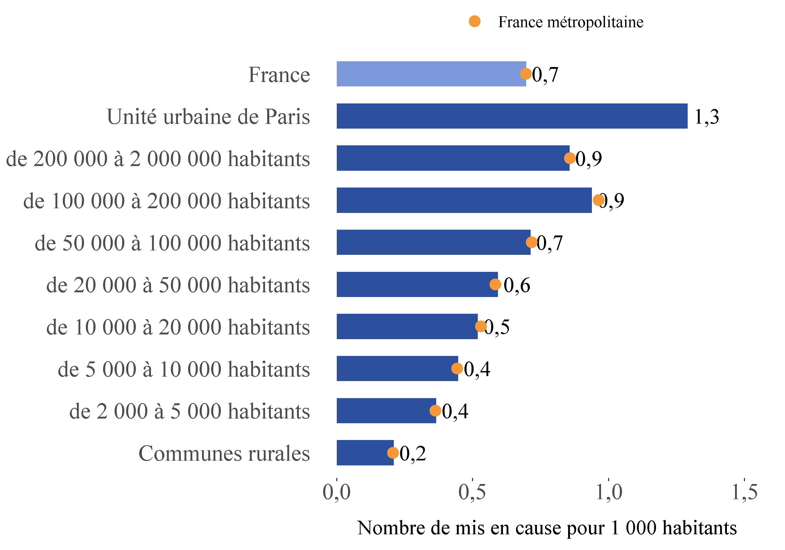
7. Nombre de mis en cause pour trafic de stupéfiants pour 1 000 habitants en 2021, par taille d'unité urbaine

Lecture : dans les unités urbaines de France métropolitaine recensant entre 100 000 et 200 000 habitants, 1,0 personne pour 1 000 habitants a été mise en cause pour trafic de stupéfiants en 2021 (point jaune), alors que sur l’ensemble des unités urbaines de même taille en France, ce taux est de 0,9 ‰ (barre bleue).

Champ : France.
Sources : SSMSI, base des mis en cause pour crimes et délits enregistrés par la police et la gendarmerie en 2021 ; Insee, recensement de la population 2018.

Taille d'unité urbaine | Taux pour 1 000 habitants en 2021 | Taux pour 1 000 habitants moyen sur la période 2019-2021
Communes rurales | 0.2 | 0.2
de 2 000 à 5 000 habitants | 0.4 | 0.4
de 5 000 à 10 000 habitants | 0.4 | 0.5
de 10 000 à 20 000 habitants | 0.5 | 0.5
de 20 000 à 50 000 habitants | 0.6 | 0.6
de 50 000 à 100 000 habitants | 0.7 | 0.7
de 100 000 à 200 000 habitants | 0.9 | 0.9
de 200 000 à 2 000 000 habitants | 0.9 | 0.8
Unité urbaine de Paris | 1.3 | 1.3
France entière | 0.7 | 0.7

fig8
8. Nombre de mis en cause pour trafic de stupéfiants pour 1 000 habitants par département de commission en 2021
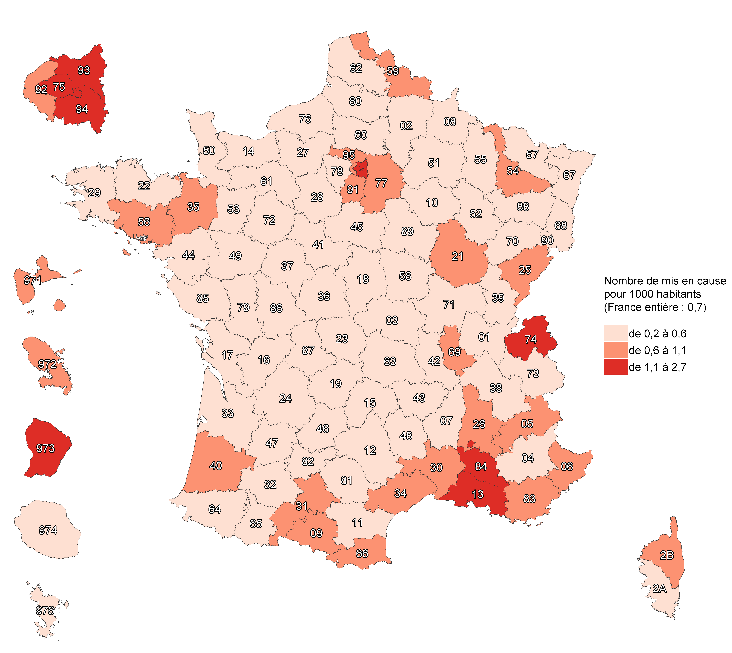

Champ : France.
Sources : SSMSI, base des mis en cause pour crimes et délits enregistrés par la police et la gendarmerie en 2021 ; Insee, recensement de la population 2018.

Numéro de département | Libellé de département | Taux pour 1 000 habitants en 2021 | Taux pour 1 000 habitants moyen sur la période 2019-2021
1 | Ain | 0.4 | 0.3
2 | Aisne | 0.4 | 0.4
3 | Allier | 0.4 | 0.4
4 | Alpes-de-Haute-Provence | 0.2 | 0.3
5 | Hautes-Alpes | 0.7 | 0.6
6 | Alpes-Maritimes | 0.9 | 0.9
7 | Ardèche | 0.3 | 0.2
8 | Ardennes | 0.3 | 0.4
9 | Ariège | 0.6 | 0.6
10 | Aube | 0.3 | 0.4
11 | Aude | 0.5 | 0.5
12 | Aveyron | 0.5 | 0.5
13 | Bouches-du-Rhône | 1.4 | 1.2
14 | Calvados | 0.4 | 0.4
15 | Cantal | 0.3 | 0.4
16 | Charente | 0.6 | 0.5
17 | Charente-Maritime | 0.4 | 0.5
18 | Cher | 0.4 | 0.3
19 | Corrèze | 0.5 | 0.5
21 | Côte-d'Or | 0.7 | 0.6
22 | Côtes-d'Armor | 0.4 | 0.4
23 | Creuse | 0.4 | 0.5
24 | Dordogne | 0.4 | 0.5
25 | Doubs | 0.8 | 0.7
26 | Drôme | 0.9 | 0.7
27 | Eure | 0.3 | 0.4
28 | Eure-et-Loir | 0.5 | 0.6
29 | Finistère | 0.4 | 0.4
2A | Corse-du-Sud | 0.6 | 0.4
2B | Haute-Corse | 0.8 | 0.6
30 | Gard | 0.6 | 0.5
31 | Haute-Garonne | 1.1 | 1
32 | Gers | 0.3 | 0.2
33 | Gironde | 0.6 | 0.4
34 | Hérault | 0.6 | 0.6
35 | Ille-et-Vilaine | 0.7 | 0.6
36 | Indre | 0.3 | 0.3
37 | Indre-et-Loire | 0.5 | 0.4
38 | Isère | 0.4 | 0.4
39 | Jura | 0.4 | 0.5
40 | Landes | 0.7 | 0.7
41 | Loir-et-Cher | 0.3 | 0.3
42 | Loire | 0.5 | 0.4
43 | Haute-Loire | 0.4 | 0.6
44 | Loire-Atlantique | 0.5 | 0.5
45 | Loiret | 0.5 | 0.5
46 | Lot | 0.4 | 0.4
47 | Lot-et-Garonne | 0.5 | 0.4
48 | Lozère | 0.3 | 0.4
49 | Maine-et-Loire | 0.4 | 0.3
50 | Manche | 0.3 | 0.4
51 | Marne | 0.5 | 0.4
52 | Haute-Marne | 0.4 | 0.4
53 | Mayenne | 0.3 | 0.3
54 | Meurthe-et-Moselle | 0.6 | 0.5
55 | Meuse | 0.6 | 0.6
56 | Morbihan | 0.7 | 0.6
57 | Moselle | 0.5 | 0.5
58 | Nièvre | 0.3 | 0.3
59 | Nord | 0.7 | 0.7
60 | Oise | 0.5 | 0.5
61 | Orne | 0.5 | 0.4
62 | Pas-de-Calais | 0.4 | 0.4
63 | Puy-de-Dôme | 0.6 | 0.5
64 | Pyrénées-Atlantiques | 0.5 | 0.4
65 | Hautes-Pyrénées | 0.5 | 0.5
66 | Pyrénées-Orientales | 1 | 1
67 | Bas-Rhin | 0.5 | 0.5
68 | Haut-Rhin | 0.5 | 0.5
69 | Rhône | 0.6 | 0.6
70 | Haute-Saône | 0.3 | 0.3
71 | Saône-et-Loire | 0.4 | 0.4
72 | Sarthe | 0.4 | 0.3
73 | Savoie | 0.6 | 0.5
74 | Haute-Savoie | 1.1 | 1.3
75 | Paris | 1.7 | 1.6
76 | Seine-Maritime | 0.4 | 0.4
77 | Seine-et-Marne | 0.6 | 0.6
78 | Yvelines | 0.5 | 0.5
79 | Deux-Sèvres | 0.4 | 0.4
80 | Somme | 0.3 | 0.4
81 | Tarn | 0.4 | 0.3
82 | Tarn-et-Garonne | 0.3 | 0.3
83 | Var | 0.9 | 0.8
84 | Vaucluse | 1.3 | 1.1
85 | Vendée | 0.3 | 0.3
86 | Vienne | 0.4 | 0.5
87 | Haute-Vienne | 0.3 | 0.4
88 | Vosges | 0.5 | 0.6
89 | Yonne | 0.5 | 0.5
90 | Territoire de Belfort | 0.4 | 0.5
91 | Essonne | 0.7 | 0.9
92 | Hauts-de-Seine | 0.8 | 0.8
93 | Seine-Saint-Denis | 2.7 | 2.4
94 | Val-de-Marne | 1.4 | 1.4
95 | Val-d'Oise | 0.7 | 0.8
971 | Guadeloupe | 0.8 | 0.7
972 | Martinique | 1.1 | 0.8
973 | Guyane | 1.9 | 1.8
974 | La Réunion | 0.3 | 0.3
976 | Mayotte | 0.3 | 0.3
NA | France entière | 0.7 | 0.7

fig9
9. Évolution du nombre de mis en cause pour trafic de stupéfiants entre 2020 et 2021, par département de commission
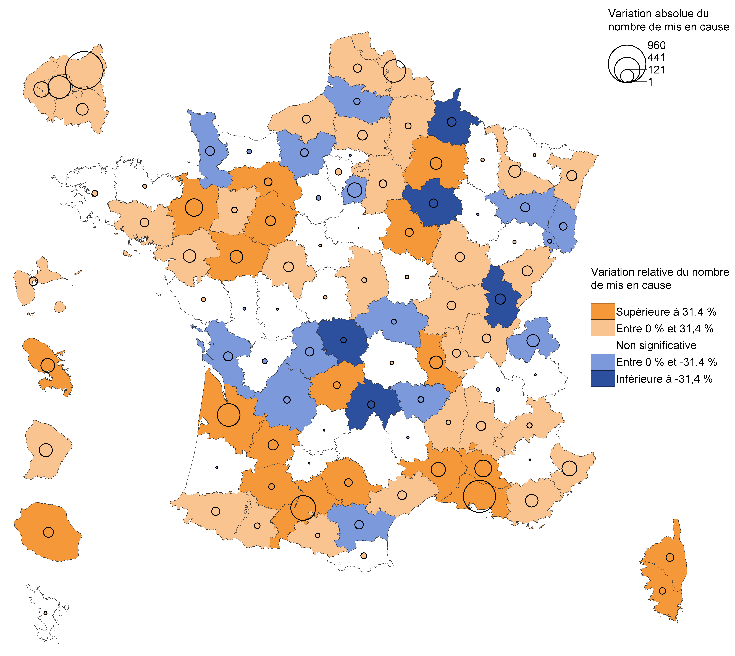

Lecture : en 2021, le nombre de mis en cause pour trafic de stupéfiants a diminué dans l’Allier par rapport à 2020. Dans les Yvelines, ce nombre a augmenté mais avec une ampleur trop faible pour que cette évolution soit considérée comme statistiquement significative (voir Sources et Méthodes pour davantage d’informations).

Champ : France.
Sources : SSMSI, base des mis en cause pour crimes et délits enregistrés par la police et la gendarmerie en 2021.

Numéro de département | Libellé de département | Nombre de mis en cause en 2020 | Nombre de mis en cause en 2021 | Évolution du nombre de mis en cause entre 2020 et 2021
1 | Ain | 212 | 264 | 24.5
2 | Aisne | 201 | 228 | 13.4
3 | Allier | 155 | 137 | -11.6
4 | Alpes-de-Haute-Provence | 39 | 36 | -7.7
5 | Hautes-Alpes | 82 | 101 | 23.2
6 | Alpes-Maritimes | 811 | 962 | 18.6
7 | Ardèche | 68 | 84 | 23.5
8 | Ardennes | 130 | 76 | -41.5
9 | Ariège | 82 | 97 | 18.3
10 | Aube | 138 | 88 | -36.2
11 | Aude | 226 | 175 | -22.6
12 | Aveyron | 136 | 136 | 0
13 | Bouches-du-Rhône | 2227 | 2927 | 31.4
14 | Calvados | 303 | 288 | -5
15 | Cantal | 81 | 44 | -45.7
16 | Charente | 212 | 194 | -8.5
17 | Charente-Maritime | 302 | 246 | -18.5
18 | Cher | 99 | 116 | 17.2
19 | Corrèze | 93 | 127 | 36.6
21 | Côte-d'Or | 303 | 356 | 17.5
22 | Côtes-d'Armor | 237 | 249 | 5.1
23 | Creuse | 63 | 42 | -33.3
24 | Dordogne | 208 | 178 | -14.4
25 | Doubs | 369 | 439 | 19
26 | Drôme | 381 | 440 | 15.5
27 | Eure | 252 | 209 | -17.1
28 | Eure-et-Loir | 253 | 236 | -6.7
29 | Finistère | 350 | 375 | 7.1
2A | Corse-du-Sud | 58 | 87 | 50
2B | Haute-Corse | 96 | 137 | 42.7
30 | Gard | 312 | 450 | 44.2
31 | Haute-Garonne | 1106 | 1523 | 37.7
32 | Gers | 42 | 65 | 54.8
33 | Gironde | 531 | 882 | 66.1
34 | Hérault | 656 | 709 | 8.1
35 | Ille-et-Vilaine | 556 | 765 | 37.6
36 | Indre | 58 | 67 | 15.5
37 | Indre-et-Loire | 216 | 283 | 31
38 | Isère | 487 | 478 | -1.8
39 | Jura | 177 | 105 | -40.7
40 | Landes | 279 | 276 | -1.1
41 | Loir-et-Cher | 78 | 83 | 6.4
42 | Loire | 267 | 380 | 42.3
43 | Haute-Loire | 112 | 87 | -22.3
44 | Loire-Atlantique | 666 | 774 | 16.2
45 | Loiret | 344 | 343 | -0.3
46 | Lot | 61 | 63 | 3.3
47 | Lot-et-Garonne | 86 | 156 | 81.4
48 | Lozère | 25 | 21 | -16
49 | Maine-et-Loire | 175 | 287 | 64
50 | Manche | 185 | 130 | -29.7
51 | Marne | 179 | 274 | 53.1
52 | Haute-Marne | 74 | 70 | -5.4
53 | Mayenne | 79 | 102 | 29.1
54 | Meurthe-et-Moselle | 334 | 436 | 30.5
55 | Meuse | 99 | 108 | 9.1
56 | Morbihan | 444 | 496 | 11.7
57 | Moselle | 476 | 482 | 1.3
58 | Nièvre | 56 | 66 | 17.9
59 | Nord | 1534 | 1875 | 22.2
60 | Oise | 359 | 423 | 17.8
61 | Orne | 101 | 144 | 42.6
62 | Pas-de-Calais | 561 | 608 | 8.4
63 | Puy-de-Dôme | 354 | 364 | 2.8
64 | Pyrénées-Atlantiques | 274 | 321 | 17.2
65 | Hautes-Pyrénées | 96 | 118 | 22.9
66 | Pyrénées-Orientales | 457 | 482 | 5.5
67 | Bas-Rhin | 488 | 559 | 14.5
68 | Haut-Rhin | 391 | 351 | -10.2
69 | Rhône | 1145 | 1190 | 3.9
70 | Haute-Saône | 66 | 74 | 12.1
71 | Saône-et-Loire | 192 | 244 | 27.1
72 | Sarthe | 150 | 219 | 46
73 | Savoie | 238 | 241 | 1.3
74 | Haute-Savoie | 1018 | 913 | -10.3
75 | Paris | 3248 | 3598 | 10.8
76 | Seine-Maritime | 481 | 526 | 9.4
77 | Seine-et-Marne | 830 | 869 | 4.7
78 | Yvelines | 696 | 726 | 4.3
79 | Deux-Sèvres | 150 | 144 | -4
80 | Somme | 206 | 178 | -13.6
81 | Tarn | 112 | 152 | 35.7
82 | Tarn-et-Garonne | 79 | 81 | 2.5
83 | Var | 817 | 926 | 13.3
84 | Vaucluse | 527 | 721 | 36.8
85 | Vendée | 175 | 188 | 7.4
86 | Vienne | 185 | 188 | 1.6
87 | Haute-Vienne | 165 | 115 | -30.3
88 | Vosges | 237 | 181 | -23.6
89 | Yonne | 113 | 159 | 40.7
90 | Territoire de Belfort | 74 | 62 | -16.2
91 | Essonne | 1072 | 930 | -13.2
92 | Hauts-de-Seine | 1153 | 1315 | 14.1
93 | Seine-Saint-Denis | 3385 | 4345 | 28.4
94 | Val-de-Marne | 1832 | 1926 | 5.1
95 | Val-d'Oise | 886 | 883 | -0.3
971 | Guadeloupe | 247 | 298 | 20.6
972 | Martinique | 266 | 396 | 48.9
973 | Guyane | 416 | 531 | 27.6
974 | La Réunion | 202 | 270 | 33.7
976 | Mayotte | 61 | 68 | 11.5
NA | France entière | 41158 | 46661 | 13.4

fig11
11. Nationalité des mis en cause pour usage et trafic de stupéfiants en 2021
Trafic de stupéfiants
Usage de stupéfiants

Lecture : 89 % des mis en cause pour usage de stupéfiants en 2021 sont de nationalité française.
Champ : France.
Sources : SSMSI, base des mis en cause pour crimes et délits enregistrés par la police et la gendarmerie en 2021 ; Insee, recensement de la population 2018.

 | France | UE27 hors France | Europe hors UE27 | Afrique | Asie | Amérique | Océanie
Usage de stupéfiants | 88.5% | 1.9% | 0.6% | 7.7% | 1.0% | 0.4% | 0.0%
Trafic de stupéfiants | 83.4% | 2.7% | 1.2% | 11.1% | 0.6% | 1.1% | 0.0%
Population en France | 92.9% | 2.1% | 0.6% | 2.9% | 1.0% | 0.4% | 0.0%

